MO_MEDICINSKA OPREMA
pozicija |  |  | opis postavke | enota | količina | cena | skupaj

MO |  |  | MEDICINSKA OPREMA |  |  |  | 0.00 €
 |  |  | V vseh postavkah upoštevati splošna in posebna določila iz tehničnega poročila!

 |  |  | VOZIČKI ZA PERILO IN DVIGALA ZA POSTELJE

MO | 1 |  | Sobno dvigalo
 |  |  | Dobava in namestitev električnega dvigala skupaj z vrečo za dvig kot npr. FLYER PLUS Namenjeno transferju postelja – voziček, postelja kopalna kad/kopalni voziček…Dvigalo mora biti stabilno, lepo vodljivo, dovolj hitro in enostavno za uporabo. Spusti se tako nizko, da lahko poberete stanovalca iz tal. Višina nog – ogrodja 8cm, kar omogoča, da se dvigalo lahko zapeljete pod posteljo, brez da bi se zadevalo v motor tudi, ko je postelja čisto spuščena. Nosilnost dvigala 180kg. Vzdržljiva lition baterija. Garancija: 5 let
 |  | 1 | dobava in namestitev | kos | 2 |  | 0.00 €

MO | 2 |  | Voziček za zdravila
 |  |  | Dobava in namestitev vozička za zdravila v barvi po izboru projektanta kot npr. PAW 3001, proizvajalca Novocal. Podvozje vozička je iz trdne mase, ki hkrati služi tudi kot stenski odbojnik. Samo telo ter delovna plošča vozička so izdelani iz visokokakovostnih lesenih plošč obdelanih z dvostranskimi melaminskimi ploščami klase E1. Predali v celoti izvlečni. Oprema; -preklopna vrata, -s steno za module, -ročaj - nerjavni, -kolesa ø 125mm; 2 z zavoro, -6 ks Modul ABS ISO Gray 50 za 20+1 "delilnik" na modul, -6 ks Modul ABS ISO Gray 100, -z zadrževalniki. Dodatna oprema: -z zgornjo ABS ploščo s tristranskimi robovi, -s kombinacijsko ključavnico.
 |  |  | Dimenzija š/g/v: 480 x 570 x 1085 mm
 |  | 1 | izdelava po shemi, dobava in namestitev po dispozicijskem načrtu | kos | 3 |  | 0.00 €

MO | 3 |  | Voziček za preveze
 |  |  | Dobava in namestitev negovalnega/delovnega vozička v barvi po izboru projektanta kot npr. PAW 5300, proizvajalca Novocal. Podvozje vozička je iz trdne mase, ki hkrati služi tudi kot stenski odbojnik. Samo telo ter delovna plošča vozička so izdelani iz visokokakovostnih lesenih plošč obdelanih z dvostranskimi melaminskimi ploščami klase E1 in 2mm ABS varnostno robno obrobo. Oprema; -3 x predal na teleskopskih vodilih, -ročaj - nerjavni, -kolesa ø 125mm; 2 z zavoro, Dodatna oprema: -z zgornjo ABS ploščo s tristranskimi robovi, -s 9L košem, vključno z inox držalom.
 |  |  | Dimenzija š/g/v: 670 x 570 x 1085 mm
 |  | 1 | izdelava po shemi, dobava in namestitev po dispozicijskem načrtu | kos | 2 |  | 0.00 €

MO | 4 |  | Servirni voziček
 |  |  | Dobava in namestitev servirnega vozička s široko uporabo v bolnišnicah, laboratorijih, knjižnicah itd. Plošče iz umetnega materiala v različnih barvah. Zaobljeni robovi ročaja in plošč preprečujejo poškodbo. Ograjice so iz eloksiranih Alu profilov. Kolesa s kvalitetnimi krogličnimi ležaji in primerno mehko gumo, ki omogoča lahko in tiho vožnjo po različnih površinah. Voziček vodoodporen, omogočeno enostavno čiščenje z običajnimi čistilnimi sredstvi. Plošče v barvi po izboru projektanta. Nosilnost 80 kg. Oprema; -3 x police, -kolesa z zavoro ø 125mm,
 |  |  | Dimenzija š/g/v: 880 x 480 x 840 mm
 |  | 1 | izdelava po shemi, dobava in namestitev po dispozicijskem načrtu | kos | 4 |  | 0.00 €

MO | 5 |  | Reg Pre1-Voziček za prevoz čistega perila-večji
 |  |  | Dobava in namestitev kovinskega vozička iz inoksa za prevoz čistega perila s 4-imi nastavljivimi policami, kot npr. art. 300510 proizvajalca Timo, s prekrivno vrečo narejeno iz tkanine kot npr. hospitex. Oprema; -4 x police, -kolesa z zavoro ø 100 mm,
 |  |  | Dimenzija š/g/v: 1122/630/1670 mm
 |  | 1 | izdelava po shemi, dobava in namestitev po dispozicijskem načrtu | kos | 13 |  | 0.00 €

MO | 6 |  | Police za vozičke za prevoz čistega perila
 |  |  | Dobava in namestitev tipskih kovinskih polic za vozičke iz inoksa.
 |  |  | Dimenzija za voziček š/g/v: 1122/630/1670 mm
 |  | 1 | izdelava po shemi, dobava in namestitev po dispozicijskem načrtu | kos | 7 |  | 0.00 €

MO | 7 |  | Reg Pre2-Voziček za prevoz čistega perila-manjši
 |  |  | Dobava in namestitev kovinskega vozička iz inoksa za prevoz čistega perila s 3-imi nastavljivimi policami, kot npr. art. 300532 proizvajalca Timo, s prekrivno vrečo narejeno iz tkanine kot npr. hospitex. Oprema; -3 x police, -kolesa z zavoro ø 100 mm,
 |  |  | Dimenzija š/g/v: 600/550/1700 mm
 |  | 1 | izdelava po shemi, dobava in namestitev po dispozicijskem načrtu | kos | 7 |  | 0.00 €

MO | 8 |  | Voziček za prevoz umazanega perila, smeti
 |  |  | Dobava in namestitev kovinskega zaprtega vozička za prevoz umazanega perila v vrečah kot npr. model 203 CC SN, gladek, s pokrovom in dvojnimi vrati spredaj in z ventilom za iztok vode. Vrata se odpirajo navzdol, pokorv pa navzgor. Volumen 720 l. Osnovna konstrukcija iz lahke litine, opremljena s 4-imi gumiranimi kolesi fi 200 mm, ki ne puščajo sledi. Izdelani iz eleksiranega aluminija, z ojačitvami. Na ožjem delu ročaji za potiskanje, opremljeni s PVC odbojniki na spodnjem delu vozička.
 |  |  | Dimenzija š/g/v: 1090/690/1530 mm
 |  | 1 | izdelava po shemi, dobava in namestitev po dispozicijskem načrtu | kos | 7 |  | 0.00 €
MO | 9 |  | Voziček za nego-trojni
 |  |  | Voziček za perilo-nego s tremi koši kot npr.art. 300420 proizvajalca Timo. Voziček namenjen prevozu čistega in istočasno zbiranju umazanega perila. V celoti izdelan iz inoxa. Oprema; -kolesa fi 125 mm z zavorama, -3 x premičine police, -nosilec vreč, -koš za zbiranje odpadkov, -2 x pokrov, -2 x poseben obroč za pritrditev vreč. Dodatna oprema: -žičnata košara -vreče za koše | 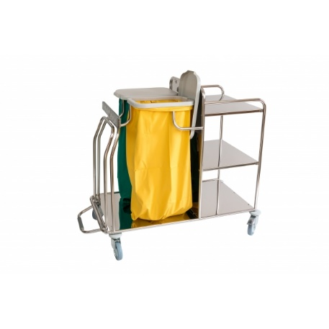
 |  |  | Dimenzije d/š/v: 1300/630/1040 mm
 |  | 1 | dobava in namestitev po dispozicijskem načrtu | kos | 7 |  | 0.00 €

MO | 10 |  | Večnamenski voziček za čistila
 |  |  | 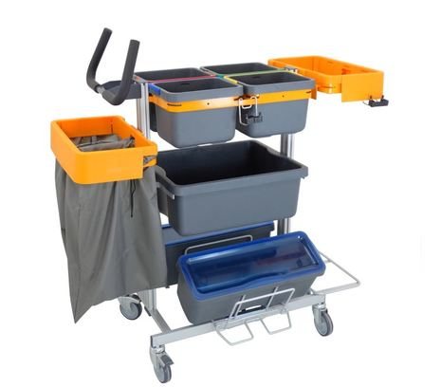 Dobava in namestitev enostopenjskega večnamenskega sestavljivega vozička za čiščenje kot npr.TASKI NANO. Oprema; -ogrodje za NANO voziček z ročajem za potiskanje 1x -DRŽALO za VEDRO za na vozičke 2x -CLOTH BOX 7L, Diversey 4x -ROČAJ BARVNI ZA VEDRO TASKI CLOTH BOX, 4kos 1x -VREČA za perilo mala TASKI 26L 2x -OKVIR za 75L-110L VREČE za na vozičke 2x -kovinski okvir za NANO vozičke 1x -NOSILEC predalov med aluminijaste profile TASKI NANO 2x -PREDAL srednji za na voziček 1x -kljukica za pripomočke za na vozičke 2x -GUMA za držalo za na vozičke 2x -VEDRO MOP BOX 40 cm, brez ročaja, Diversey 2x -POKROV za vedro MOP BOX 40cm, Diversey 2x -NOSILEC vedra MOP BOX za vozičke 2x -ADAPTER za nosilce vedra za na vozičke 2x
 |  | 1 | dobava in namestitev po dispozicijskem načrtu | kos | 2 |  | 0.00 €

 |  |  | OPREMA ZA NEGO
 |  |  |  |  |  |  |  | v risbi 20 obstoječih
MO | 11 |  | Premičen voziček za tuširanje
 |  |  | Dobava in namestitev vozička za tuširanje – ležeči, npr. art. 155010 proizvajalca Timo. Konstrukcija vozička je izdelana iz jeklenih cevi in korozijsko zaščitena s kataforezo ter s končnim slojem s prašnim barvanjem po RAL lestvici. Oprema: -s stransko ograjico s posebnim mehanizmom za spuščanje in dviganje, -z odtočno cevjo dolžine 1,1 m, -z blazino ležišča ter vzglavno blazino, -s kolesi ø 125 s centralnim zavornim sistemom, pedali za upravljanje s kolesi so nameščeni na vseh štirih vogalih podvozja, s štirimi odbojnimi kolesi na vseh štirih vogalih ležišča | 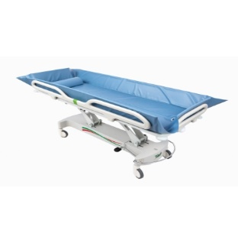
 |  |  | Dimenzija: 2050x800x480/870 Hmm
 |  | 1 | dobava in namestitev po dispozicijskem načrtu | kos | 2 |  | 0.00 €

MO | 12 |  | Stol za tuširanje - kopalnice sob
 |  |  | Dobava in namestitev ojačanega sedeža za tuš kot npr. 42907 podjetja Star2000, zgradba aluminijasta, sedišče in hrbtišče PVC, sedišče z odprtinami za odtekanje vode. Stol je nastavljiv po višini od 42-52cm, nedrsni natiki. Nosilnost 150 kg.
 |  | 1 | dobava in namestitev po dispozicijskem načrtu | kos | 23 |  | 0.00 €

MO | 13 |  | Mobilni pregradni zastor-oddelek
 |  |  | Dobava in namestitev stenske premične pregradne stene-7 delna kot npr. Silentia art. 6207+6518 (z možnostjo izbire različnih barv po izboru naročnika). Stena je montirana na premični voziček tako da se jo lahko enostavno premika po prostoru, ko ni v uporabi pa se je enostavno spravi ob voziček. |  | 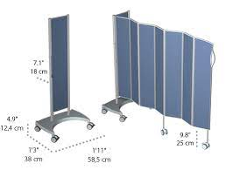
 |  |  | Dimenzije š spravljen/g spravljen/v: 600/380/1650 mm, razvita dolžina 1750 mm
 |  | 1 | dobava in namestitev po dispozicijskem načrtu | kos | 8 |  | 0.00 €

 |  |  | STOLI, SEDEŽI, POČIVALNIKI, FOTELJI, SEDEŽNE GARNITURE

MO | 14 |  | Medicinski počivalnik na kolesih
 |  |  | Dobava in namestitev udobenega, ergonomskega medicinskega počivalnika, oziroma Školjkastega stola. Voziček in medicinski počivalnik je primeren za starejše in invalidne osebe za rehabilitacijo oziroma udobno počivanje. Je kombinacija vozička za prevoz oseb in postelje, za pomoč pri dnevni negi, starejših oseb, bolnikov in invalidov. Počivalnik primeren za notranjo in zunanjo uporabo. Velika kolesa mu omogočajo dobro vodljivost. Dodatno: -položaj školjke nudi udobno sproščujoče sedenje in počivanje. -možen je nagib sedeža 30°. -podnožnik je nastavljiv v šestih položajih. -največja teža uporabnika je 130 kg Širina sedeža 50 cm. V barvi po izboru projektanta.
 |  | 1 | dobava in namestitev po dispozicijskem načrtu | kos | 3 |  | 0.00 €

MO | 15 |  | Medicinski stol SM-zdravstvo 1N, sestrske sobe P, 2N, 3N, 4N
 |  |  | Vrtljiv oblazinjen delovni stol z naslonom z aluminijskim ogrodjem – ročka s plinsko vzmetjo, 200mm. Aluminijasta osnova Ø 50 cm, plinska vzmet, krom 200 mm Podloga na sedežu je iz sintetičnega usnja v barvi po izboru projektanta Maksimalna obremenitev do 150 kg | 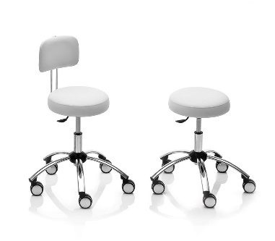
 |  |  | Dimenzije: -višina: cca od 53 do 73 cm, sedež Ø 32 cm -povečanje in zmanjšanje za cca 20 cm
 |  | 1 | dobava in namestitev po dispozicijskem načrtu | kos | 8 |  | 0.00 €

MO | 16 |  | Delovni stol SP3- Pralnica
 |  |  | Dobava in namestitev ergonomskega industrijskega vrtljivega stola primerenga za šivalnice, kot npr. ERGOLINIA 10002. Oblazinjeno sedalo, pet nožna jeklena osnova iz nižjih profilov, nastavitveni vijak do 66cm. Nastavitve: 200 mm (440 mm - 640 mm).Tapicirano 20 mm penanasto naslonjalo in stol, blažilec za sedenje narejen iz kovinske vzmeti. 3 letna garancija na celotni stol. Zaradi krajših stolnih nog z njimi pridete bližje šivalnemu stroju. Vrsta obloge: vezana plošča Vrste podnožja: ravna - za šivalne sobe Vrsta dvigala: vijačno | 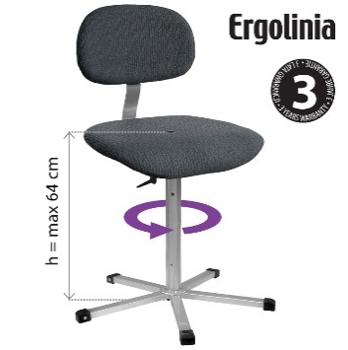
 |  | 1 | dobava in namestitev po dispozicijskem načrtu | kos | 2 |  | 0.00 €

MO | 17 |  | Fizioterapevtska bradlja
 |  |  | Dobava in namestitev tipske fizioterapevtske bradlje s stopnicami in naklonom za rehabilitacijo pri hoji, kot npr. art. 12345710. Drogova sta nastavljiva po višini, ravno tako tudi širina med drogovoma. Stojala so prašno lakirana. Stopnice so prekrite s protizdrsnim materialom. Tehnični podatki: - dolžina: 330 cm - največja širina: 130 cm - širina ploščadi: 75 cm - prilagoditev višine oprijema: 60 cm - 100 cm - prilagoditev razmika na ograji: 34 cm - 70 cm - prilagoditev kota rampe: 12 ° - stopnice: 4 stopnice (V x D x Š) 10 cm x 30 cm x 75 cm - rampa: (D x Š) 180 cm x 75 cm | 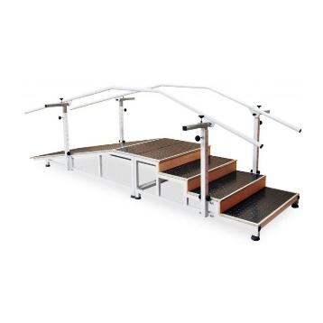
 |  | 1 | dobava in namestitev v prostor fizioterapije | kos | 0 |  | 0.00 €

